ログイン画面
画面名 |  | ログイン画面 |  |  |  |  |  |  |  | 画面ID |  | Login
画面説明
タスク管理アプリにログインする画面。
画面レイアウト
〇初期表示時
①
②
③
〇入力時
〇エラーメッセージのダイアログ
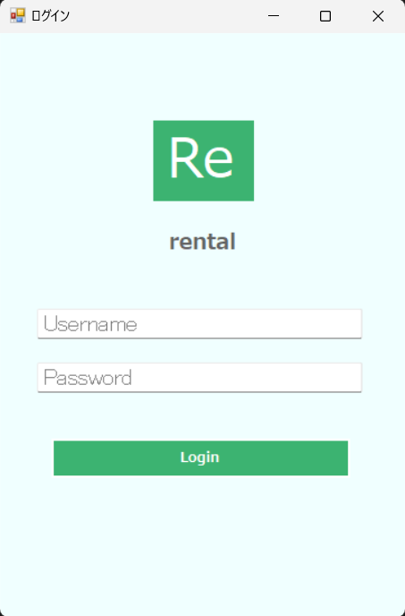 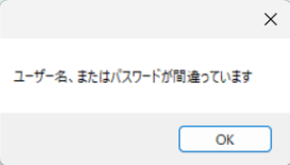 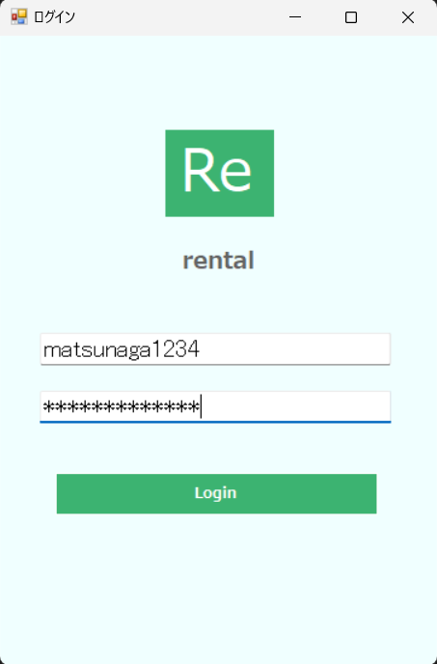 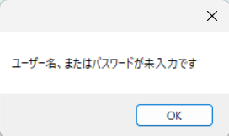
・入力値チェック時

・ログインチェック時

④

⑤

⑥

項目説明
No. | 項目名 |  | 種別 | I/O | 文字種 | 最大桁数 | 最小桁数 | 必須 | 初期値 |  | 備考
① | ウィンドウ最小化ボタン |  | ボタン | - | - | - | - | - | -
② | ウィンドウ最大化ボタン |  | ボタン | - | - | - | - | - | -
③ | ウィンドウ閉じるボタン |  | ボタン | - | - | - | - | - | -
④ | ユーザー名入力欄 |  | テキストボックス | I | 全角半角文字列 | 20 | 1 | 〇 | - |  | プレースホルダーとして、「Username」の文字を表示。
⑤ | パスワード入力欄 |  | パスワードボックス | I | 半角文字列 | 20 | 7 | 〇 | - |  | プレースホルダーとして、「Password」の文字を表示。
⑥ | ログインボタン |  | ボタン | - | - | - | - | - | -
処理説明
①ウィンドウ最小化ボタン押下 |  |  | タスク管理アプリのウィンドウを最小化する。
②ウィンドウ最大化ボタン押下 |  |  | タスク管理アプリのウィンドウを最大化する。
③ウィンドウ閉じるボタン押下 |  |  | タスク管理アプリのウィンドウを閉じる。
⑥ログインボタン押下時 |  |  | ＜1. 入力値チェック＞ ◆「ユーザー名」または「パスワード」が未入力の場合、本画面を再表示し、エラーメッセージのダイアログ「ユーザー名、またはパスワードが未入力です」を表示する。 「ユーザー名」と「パスワード」が入力されている場合、以降の処理を実施する。 ＜2. ログインチェック＞ ◆入力値がユーザーテーブルの「ユーザー名」、「パスワード」と一致した場合、一覧画面へ遷移する。 入力値がユーザーテーブルの「ユーザー名」、「パスワード」と一致しない場合、本画面を再表示し、エラーメッセージのダイアログ「ユーザー名、またはパスワードが間違っています」を表示する。

一覧画面
画面名 |  | 一覧画面 |  |  |  |  |  |  |  |  | 画面ID | TaskList
画面説明
タスクの一覧を表示する。
画面レイアウト
〇初期表示時 ※例
①
②
③
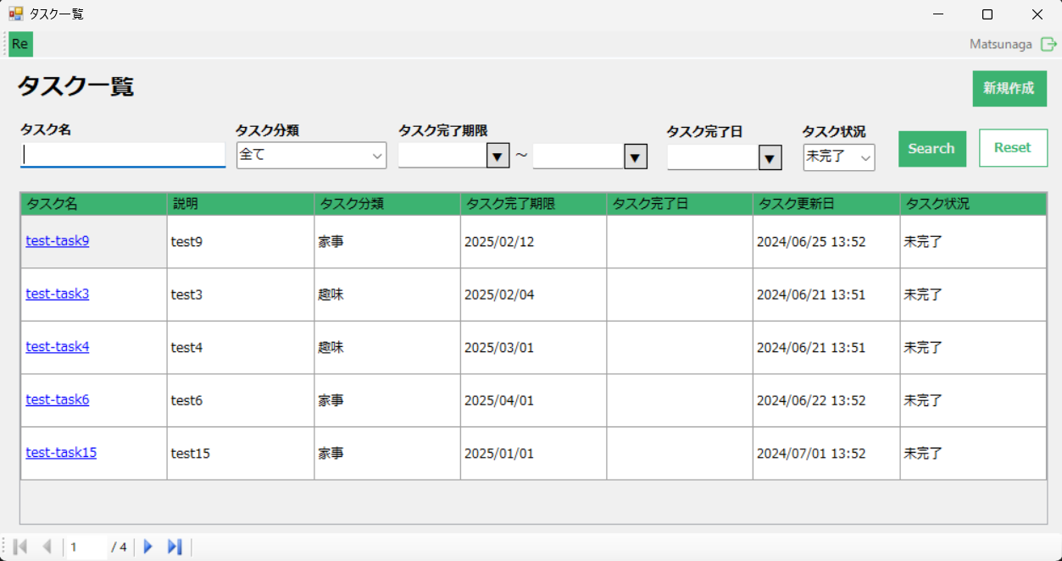

④
⑤
⑯
⑥
⑦
⑧
⑨
⑩
⑪
⑭
⑫
⑬
⑮

⑰

⑱

⑲

項目説明
No. | 項目名 |  | 種別 | I/O | 文字種 | 最大桁数 | 最小桁数 | 必須 | 初期値 | 備考
① | ウィンドウ最小化ボタン |  | ボタン | - | - | - | - | - | -
② | ウィンドウ最大化ボタン |  | ボタン | - | - | - | - | - | -
③ | ウィンドウ閉じるボタン |  | ボタン | - | - | - | - | - | -
④ | ログインユーザー名 |  | その他 | O | 全角半角文字列 | 20 | 1 | 〇 | ユーザーテーブルの「ユーザー名」 | タスク管理アプリにログインしたユーザーのユーザー名を表示する。
⑤ | ログアウトボタン |  | ボタン | - | - | - | - | - | -
⑥ | タスク名検索欄 |  | テキストボックス | I | 全角半角文字列 | 15 | 0 | - | -
⑦ | タスク分類検索欄 |  | プルダウン | I | 全角文字列 | - | - | - | 全て | プルダウンに表示される値は、「全て」,「仕事」,「家事」,「趣味」 ※タスク分類テーブルから、タスク分類名（仕事、家事、趣味）を取得する。 例）
⑧ | タスク完了期限検索欄（開始日） |  | テキストボックス | I | 日付 | - | - | - | -
⑨ | タスク完了期限（開始日）入力ボタン |  | ボタン | I | 日付 | - | - | - | -
⑩ | タスク完了期限検索欄（終了日） |  | テキストボックス | I | 日付 | - | - | - | -
⑪ | タスク完了期限（終了日）入力ボタン |  | ボタン | I | 日付 | - | - | - | -
⑫ | タスク完了日検索欄 |  | テキストボックス | I | 日付 | - | - | - | -
⑬ | タスク完了日入力ボタン |  | ボタン | I | 日付 | - | - | - | -
⑭ | タスク状況検索欄 |  | プルダウン | I | 全角文字列 | - | - | - | 未完了 | プルダウンに表示される値は、「全て」,「未完了」,「完了」 例）
⑮ | 検索ボタン |  | ボタン | - | - | - | - | - | -
⑯ | 新規作成ボタン |  | ボタン | - | - | - | - | - | -
⑰ | 検索条件リセットボタン |  | ボタン | - | - | - | - | - | -
⑱ | タスク名 |  | リンク | O | 全角半角文字列 | 15 | 1 | 〇 | タスクテーブルの「タスク名」 | 初期表示時はタスクテーブルのデータの内、タスク状況が「未完了」のデータのみを表示する。 また、タスク完了期限がシステム日付に近い順にソートする。
 | 説明 |  | その他 | O | 全角半角文字列 | 30 | 0 | - | タスクテーブルの「説明」
 | タスク分類 |  | その他 | O | 全角文字列 | 2 | 2 | 〇 | タスクテーブルの「タスク分類」
 | タスク完了期限 |  | その他 | O | 日付 | - | - | 〇 | タスクテーブルの「タスク完了期限」
 | タスク完了日 |  | その他 | O | 日付 | - | - | - | タスクテーブルの「タスク完了日」
 | タスク更新日 |  | その他 | O | 日付 | - | - | 〇 | タスクテーブルの「タスク更新日」
 | タスク状況 |  | その他 | O | 全角文字列 | 3 | 2 | 〇 | タスクテーブルの「タスク状況」
⑲ | ページングボタン |  | ボタン | - | - | - | - | - | -
処理説明
①ウィンドウ最小化ボタン押下 |  |  | タスク管理アプリのウィンドウを最小化する。
②ウィンドウ最大化ボタン押下 |  |  | タスク管理アプリのウィンドウを最大化する。
③ウィンドウ閉じるボタン押下 |  |  | タスク管理アプリのウィンドウを閉じる。
⑤ログアウトボタン押下 |  |  | ログイン画面に遷移する。
⑨⑪⑬のボタン押下 |  |  | 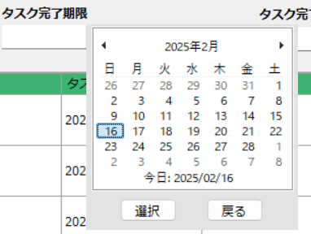 ＜1. ⑨⑪⑬のボタン押下＞ ◆カレンダーが表示され、カレンダーから日付を選択する。 ＜2.選択 or 戻るボタン押下 ＞ ◆カレンダーから日付を選択後、選択ボタンを押下することで、対応するテキストボックス（⑨→⑧,⑪→⑩,⑬→⑫）にカレンダーで選択した日付が入力される。 ◆戻るボタン押下で、カレンダーから日付を入力するフォームが閉じる。
⑮検索ボタン押下 |  |  | ＜1. ⑮検索ボタン押下＞ ◆タスクテーブルから、⑥タスク名検索欄, ⑦タスク分類検索欄, ⑧⑩タスク完了期限検索欄（開始日～終了日）, ⑫タスク完了日検索欄, ⑭タスク状況検索欄で指定された検索条件、全てに合致するタスクを⑱に表示する。 ※⑥, ⑧⑩, ⑫の検索欄が空白の場合や、⑦, ⑭の値が「全て」の場合は検索条件に加えない。
⑯新規作成ボタン押下 |  |  | 詳細画面に遷移する。
⑰検索条件リセットボタン押下 |  |  | ⑥タスク名検索欄, ⑧⑩タスク完了期限検索欄（開始日～終了日）, ⑫タスク完了日検索欄に入力されている値を削除し、⑦タスク分類検索欄, ⑭タスク状況検索欄の値を「全て」に変更する。
⑱タスク名のリンクをクリック |  |  | 詳細画面に遷移する。
1
5
4
3
2
⑲ページング処理 |  |  | ＜1. ページング処理＞ ◆タスクテーブルのデータを1ページ当たり5件ずつ表示する。 ＜2. ページングボタン＞ ◆ページング機能のレイアウト 1.最初に移動ボタン 処理説明）最初のページに移動する。 2.前へ戻るボタン 処理説明）1ページ前のページに移動する。 3.現在のページ番号/総ページ数 4.次に移動ボタン 処理説明）次のページに移動する。 5.最後に移動ボタン 処理説明）最後のページに移動する。

詳細画面
画面名 |  | 詳細画面 |  |  |  |  |  |  |  | 画面ID
画面説明

画面レイアウト

①
②
③

④

⑤

⑥
⑫
⑦
⑧

⑬

⑨
⑭

⑮

⑩
⑪

項目説明
No. | 項目名 |  | 種別 | I/O | 文字種 | 最大桁数 | 最小桁数 | 必須 | 初期値 |  | 備考
①
②
③
④
⑤
⑥
⑦
⑧
⑨
⑩
⑪
処理説明
①
②
③
④
⑤
⑥
⑦
⑧
⑨
⑩
⑪

